Лист1
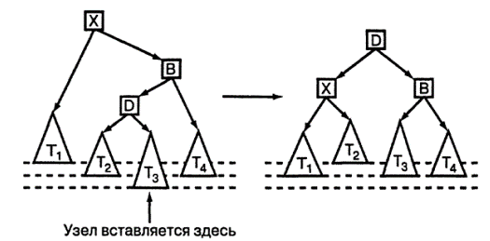
номер участника | номер школы | класс | баллы
участник 1 | 38 | 8 | 55
участник 2 | 32 | 9 | 329
участник 3 | 30 | 8 | 252
участник 4 | 50 | 8 | 202
участник 5 | 25 | 8 | 163
участник 6 | 2 | 8 | 169
участник 7 | 46 | 7 | 112
участник 8 | 35 | 10 | 280
участник 9 | 24 | 11 | 237
участник 10 | 2 | 11 | 130
участник 11 | 45 | 10 | 361
участник 12 | 28 | 11 | 386
участник 13 | 34 | 7 | 317
участник 14 | 19 | 7 | 203
участник 15 | 41 | 7 | 170
участник 16 | 44 | 11 | 238
участник 17 | 22 | 7 | 133
участник 18 | 11 | 11 | 353
участник 19 | 18 | 7 | 172
участник 20 | 33 | 10 | 342
участник 21 | 23 | 10 | 324
участник 22 | 17 | 8 | 59
участник 23 | 18 | 10 | 83
участник 24 | 32 | 9 | 386
участник 25 | 35 | 9 | 223
участник 26 | 41 | 8 | 246
участник 27 | 12 | 11 | 178
участник 28 | 50 | 11 | 67
участник 29 | 38 | 10 | 73
участник 30 | 14 | 7 | 128
участник 31 | 14 | 9 | 315
участник 32 | 30 | 8 | 104
участник 33 | 48 | 7 | 302
участник 34 | 19 | 10 | 280
участник 35 | 29 | 8 | 321
участник 36 | 5 | 8 | 188
участник 37 | 16 | 9 | 283
участник 38 | 32 | 9 | 382
участник 39 | 18 | 7 | 363
участник 40 | 46 | 8 | 290
участник 41 | 29 | 9 | 71
участник 42 | 12 | 10 | 358
участник 43 | 37 | 8 | 338
участник 44 | 22 | 8 | 70
участник 45 | 32 | 8 | 192
участник 46 | 10 | 10 | 75
участник 47 | 48 | 10 | 327
участник 48 | 38 | 9 | 230
участник 49 | 2 | 8 | 235
участник 50 | 40 | 8 | 273
участник 51 | 29 | 7 | 95
участник 52 | 2 | 10 | 207

Задание номер 5 вращение деревьев
Правое вращение R(малое правое вращение)

Левое вращение L (малое левое вращение)
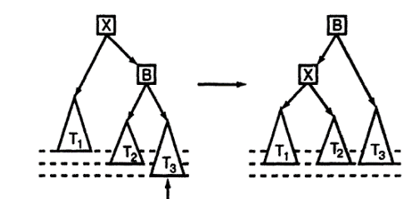

Вращение влево-вправо LR(большое правое)
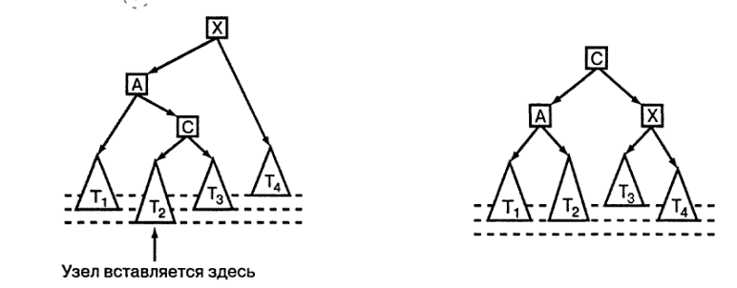

Вращение вправо-влево RL (большое левое)

